线路
名称 | 电压等级（kV） | 所属分区 | 接线模式 | 所属电力公司 | 供电区域分类 | 线路型号 | 架空线长度 | 架空线长度(清洗) | 电缆线长度 | 电缆线长度(清洗) | 线路型号（计算结果） | 运行时间 | 线路长度 | 接线模式 | 接线模式
 |  |  |  |  |  |  |  |  |  |  |  |  |  | 三链 | 1
 |  |  |  |  |  |  |  |  |  |  |  |  |  | 双链 | 2
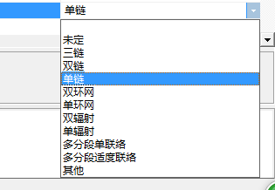
 |  |  |  |  |  |  |  |  |  |  |  |  |  | 单链 | 3
 |  |  |  |  |  |  |  |  |  |  |  |  |  | 双环网 | 4
 |  |  |  |  |  |  |  |  |  |  |  |  |  | 单环网 | 5
 |  |  |  |  |  |  |  |  |  |  |  |  |  | 双辐射 | 6
 |  |  |  |  |  |  |  |  |  |  |  |  |  | 单辐射 | 7
 |  |  |  |  |  |  |  |  |  |  |  |  |  | 多分段单联络 | 8
 |  |  |  |  |  |  |  |  |  |  |  |  |  | 多分段适度联络 | 9
 |  |  |  |  |  |  |  |  |  |  |  |  |  | 其他 | 10
...

